关系图
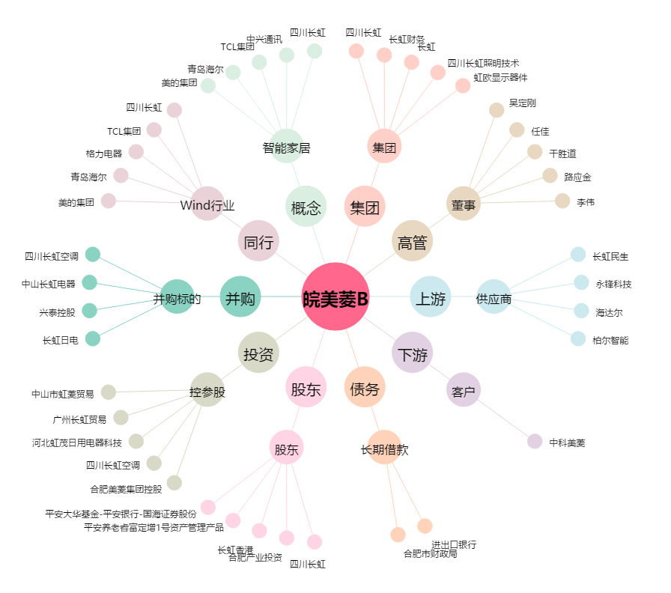
皖美菱B[200521.SZ] - 关系概览图

